ASISTENCIA TEAMS CONC3 ECOOPSOS
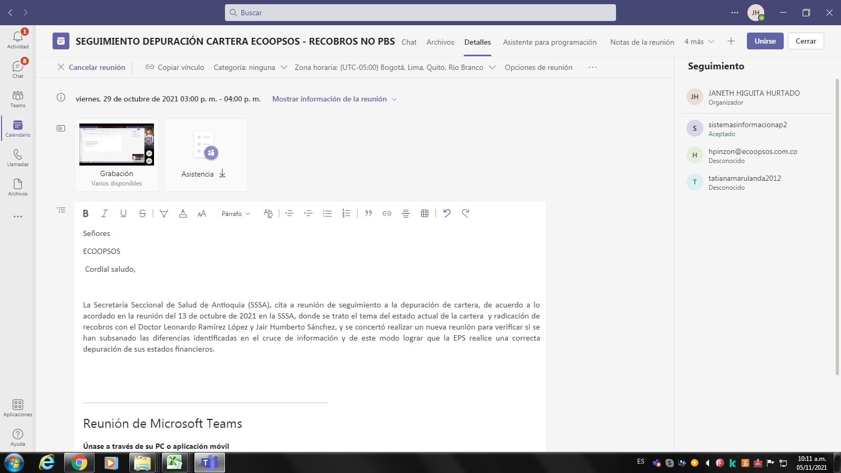
Resumen de la reunión
Número total de participantes | 4
Título de la reunión | SEGUIMIENTO DEPURACIÓN CARTERA ECOOPSOS - RECOBROS NO PBS
Hora de inicio de la reunión | 10/29/21
Hora de finalización de la reunión | 10/29/21
ID. de reunión | 2e1b65a6-852e-478e-8aa7-e5b79483183a

Nombre completo | Hora de Unión | Hora de salida | Duración | Correo electrónico | Rol | Id. de participante (UPN)
JANETH HIGUITA HURTADO | 10/29/21 | 10/29/21 | 1 h 18 min | JHIGUITAH@ANTIOQUIA.GOV.CO | Organizador | JHIGUITAH@ANTIOQUIA.GOV.CO
Analíticas Secretaría Seccional de Salud de Antioquia | 10/29/21 | 10/29/21 | 1 h 14 min | analiticas.dssa@saludelectronica.com | Moderador | analiticas.dssa@saludelectronica.com
Gestion Cartera | 10/29/21 | 10/29/21 | 1 h 12 min | gestioncartera@ecoopsos.com.co | Moderador | gestioncartera@ecoopsos.com.co
Hilda Pinzon Castaneda | 10/29/21 | 10/29/21 | 1 h 12 min | hpinzon@ecoopsos.com.co | Moderador | hpinzon@ecoopsos.com.co

ACTA CONC
